2018_05_data
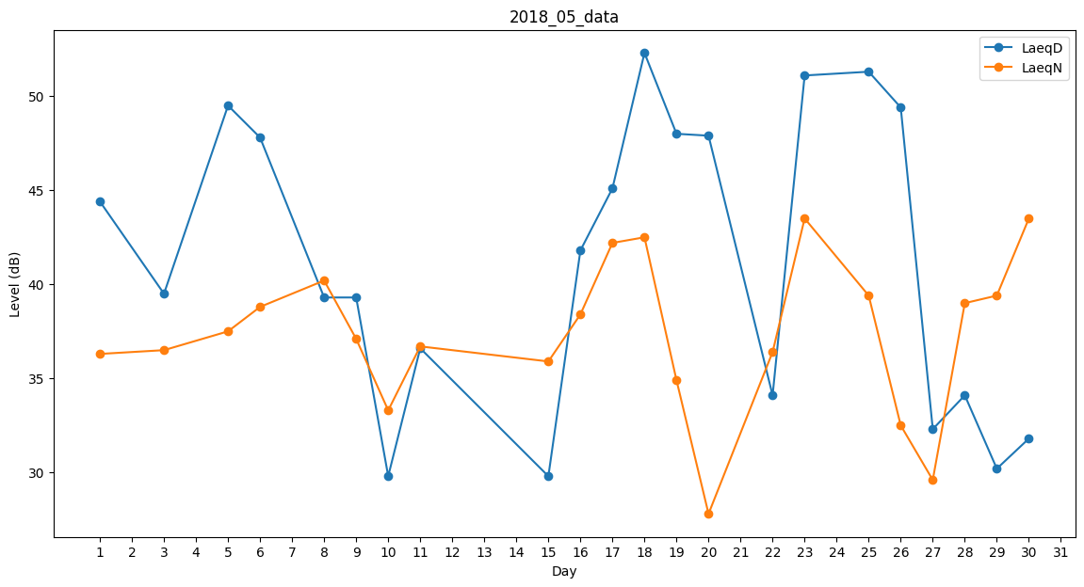
Day | LaeqD | LaeqN
1 | 44.4 | 36.3
2 | 40.3 | 0
3 | 39.5 | 36.5
4 | 52.3 | 0
5 | 49.5 | 37.5
6 | 47.8 | 38.8
7 | 49 | 0
8 | 39.3 | 40.2
9 | 39.3 | 37.1
10 | 29.8 | 33.3
11 | 36.6 | 36.7
12 | 31.4 | 0
13 | 0 | 35.9
14 | 31.1 | 0
15 | 29.8 | 35.9
16 | 41.8 | 38.4
17 | 45.1 | 42.2
18 | 52.3 | 42.5
19 | 48 | 34.9
20 | 47.9 | 27.8
21 | 0 | 0
22 | 34.1 | 36.4
23 | 51.1 | 43.5
24 | 51.9 | 0
25 | 51.3 | 39.4
26 | 49.4 | 32.5
27 | 32.3 | 29.6
28 | 34.1 | 39
29 | 30.2 | 39.4
30 | 31.8 | 43.5
31 | 38.3 | 0

